Sheet1
Task | Start Date | End Date | Duration
Analiza i planiranje | 2024-09-30 | 2024-10-20 | 20
Razvoj WebSocket servera | 2024-10-21 | 2024-11-10 | 20 | 45565.00
Implementacija backend sustava | 2024-11-11 | 2025-01-19 | 69
Razvoj frontend aplikacije | 2024-11-11 | 2025-01-19 | 69 | 45688.00
Testiranje i primopredaja | 2025-01-20 | 2025-01-31 | 11

Sheet2
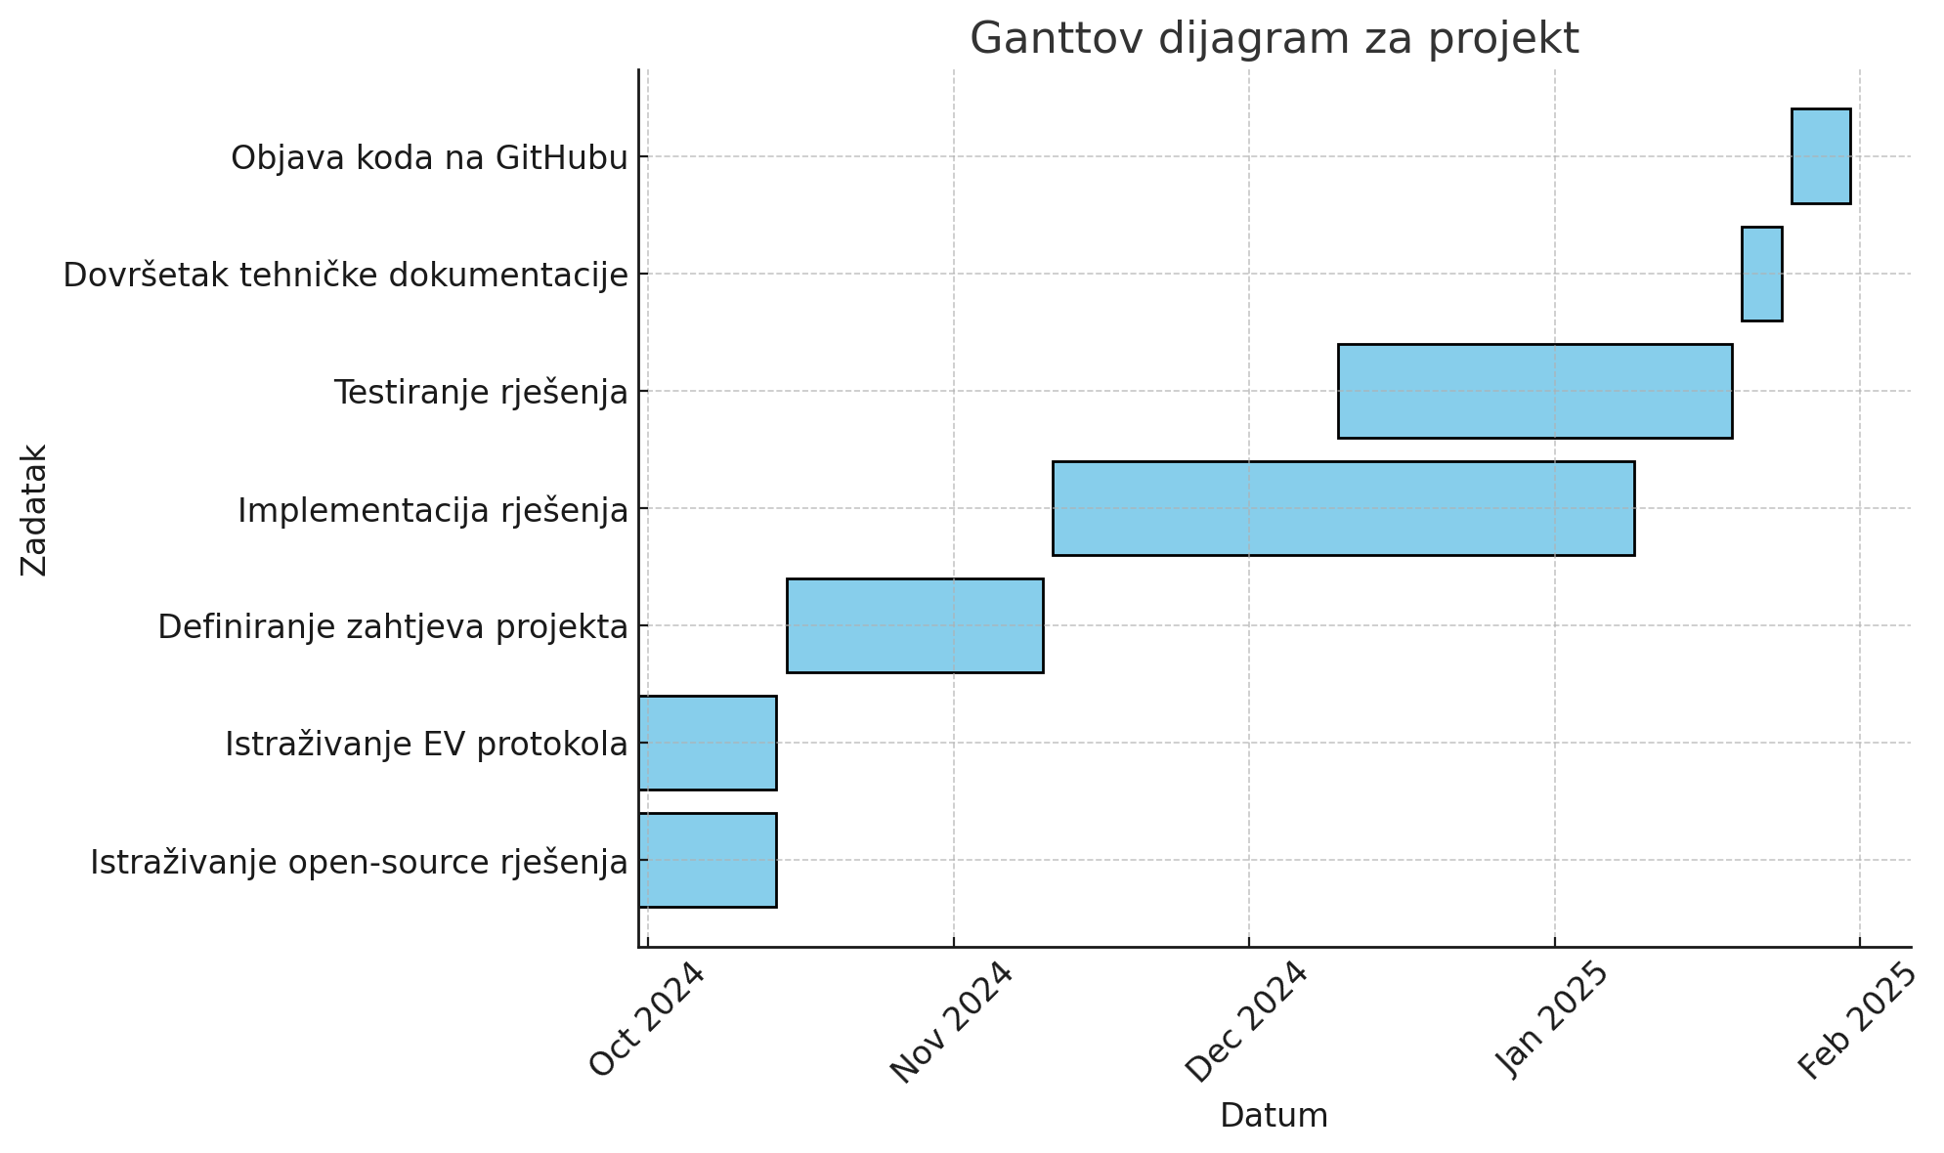

Task | Start Date | End Date | Duration (days)
Istraživanje open-source rješenja | 2024-09-30 | 2024-10-14 | 14 | 45565.00
Istraživanje EV protokola | 2024-09-30 | 2024-10-14 | 14 | 45688.00
Definiranje zahtjeva projekta | 2024-10-15 | 2024-11-10 | 26
Implementacija rješenja | 2024-11-11 | 2025-01-09 | 59
Testiranje rješenja | 2024-12-10 | 2025-01-19 | 40
Dovršetak tehničke dokumentacije | 2025-01-20 | 2025-01-31 | 11
Objava koda na GitHubu | 2025-01-20 | 2025-01-31 | 11

